R040523_チェックリスト
医療機関における新型コロナウイルス感染症院内感染対策マニュアル運用チェックリスト |  |  | 2022/05/23 奈良県医療政策局作成
 |  |  | (監修：奈良県立医科大学附属病院感染症センター長 笠原 敬)
 | 医療機関名 （ ） 感染対策責任者氏名（ ）
 | 記入日 （ ）
 | 所属・役職・記入者氏名 （ ）
 | 連絡先電話番号 （ ）内線（ ）

１．感染の持ち込みと広がりを防ぐ方策
 | チェック項目 | 回答欄 | 医療機関自由記載欄
1 | 院内に出入りする者に対して体調確認を行っている。
① | 職員（委託業者、実習生を含む）
② | 外来患者
③ | 入院患者
④ | 面会者
⑤ | 納入業者
2 | 体調不良を覚知した際、適切に対応している。
① | 1-①④⑤の体調不良者を探知した際は勤務や面会を中止している。（院内への立ち入りを避ける）
② | 1-②③患者には感染対策を取った上で対応している。（②には隔離診察 ③には個室隔離等）
③ | 必要に応じて新型コロナウイルス感染症の検査を行う体制が整っている。
3 | 飛沫による感染対策を行っている。
① | 職員及び患者はそれぞれ、不織布マスクを着用している。
② | 患者がマスクを着用できない場合（食事時等患者がマスクを外す場合）には、職員は目の保護対策をしている。（ゴーグル、フェースシールドの着用）
4 | エアロゾルによる感染対策を行っている。（換気）
① | 病室
② | 患者共用スペース（食堂、談話室等）
③ | 執務室及び職員休憩室（職員用スペース）
5 | 接触による感染対策を適正に行っている。（手指衛生、環境消毒）
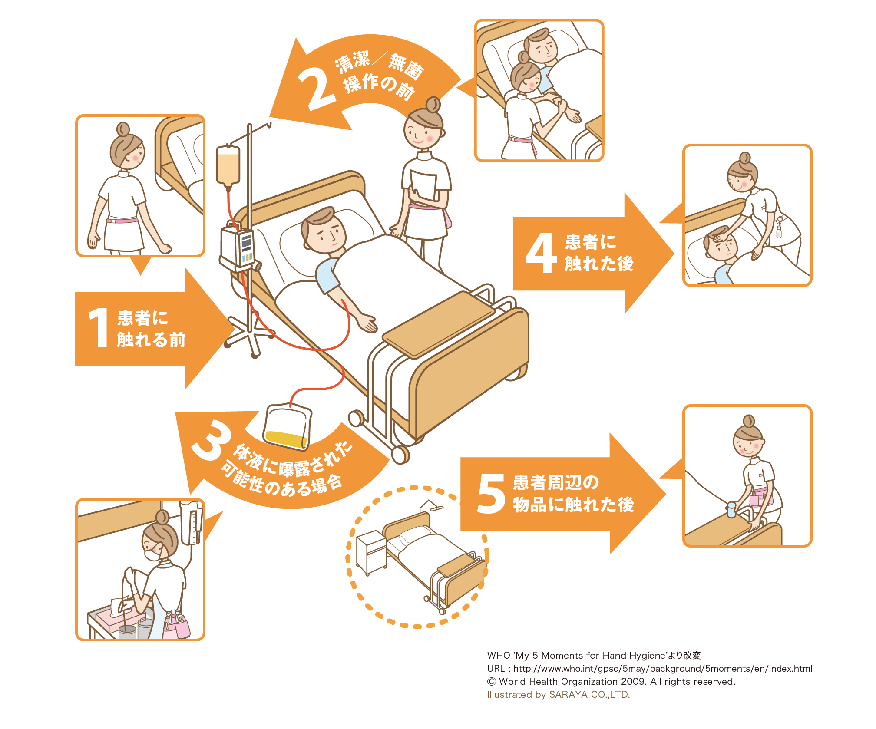
① | WHO手指衛生ガイドラインの「 手指衛生の５つのタイミング（右図参照） 」での手指消毒（手洗い）を行っている。
② | 患者はトイレ等共用場所・共有物品の使用前後、食事前後、自室出入り時には手指消毒（手洗い）を適切に行っている。
③ | 共有物品や高頻度接触部位の消毒を行っている。
④ | 医療機器等の患者間で共有する物品は都度、消毒している／患者専用にしている。
⑤ | 上記を行うために消毒薬を適正に配置している。
⑥ | 消毒薬の種類、濃度は適正である。(下欄に使用している手指消毒用、環境消毒用の種類・濃度をそれぞれ記載)

6 | 濃厚接触となる機会をつくらないようにしている。（患者間、患者と職員間）
① | 集団での食事や入浴は中止している。
 | （継続している場合） 集団での食事や入浴は十分な感染対策を取っている。（時間をずらす、十分な距離をとる 広さに応じた人数での利用、座る向きの固定、パーテーションの設置、換気、共用物使用前後の手指消毒（手洗い）、 職員の目の保護対策の実施等）
② | 集団でのリハビリテーション、レクリーエーション等は中止している。
 | （継続している場合） 集団でのリハビリテーション、レクリーエーション等は十分な感染対策を取っている。（不織布マスクの着用、十分な距離をとる、広さに応じた人数での利用、座る向きの固定、パーテーションの設置、換気、共用物使用前後の手指消毒（手洗い）等）
7 | 濃厚接触となる機会をつくらないようにしている。（職員間）
① | 職員がマスクを外す場面（喫煙、食事等）で職員間の接触はない。（複数人での利用はない）
 | （複数人で利用する場合） 職員がマスクを外す場面（喫煙、食事等）は十分な感染対策を取っている。（マスクなしで話さない、十分な距離をとる、広さに応じた人数での利用、座る向きの固定、パーテーションの設置、換気、共用物使用前後の手指消毒（手洗い）等）
② | 仮眠室（休憩室）の換気、寝具カバーの交換をその都度行っている。

2．有症状者が発生した場合の初動
 | チェック項目 | 回答欄 | 医療機関自由記載欄
1 | 報告体制と初動（１）
① | 新型コロナウイルス感染症を疑う症状を有する職員・入院患者が発生した場合、報告先（報告ルート）を予め決めている。（休日体制も含めて予め決めている）
② | 有症状者の発生時には 上記の報告先に速やかに報告し、指示を仰いでいる。
③ | 報告相談の結果、感染の疑いがある場合、新型コロナウイルス感染症「疑似症」として対応する。（職員は自宅待機、患者は個室隔離、ゾーニング開始等）
④ | 有症状者のPCR/抗原検査を速やかに行う。
⑤ | 初めに覚知した有症状者と同一所属（病棟）に他に有症状者がいないか確認する。（→有症状者がいれば速やかに上記の対応）
2 | 接触者のリストアップと検査対象者の決定（初動（２））
（１） | 有症状者が感染させた可能性のある人の特定
① | 発症（無症状の場合は検体採取日）の2日前からの接触者（院内）をリストアップする。
② | 退院患者についても上記に当てはまる人は漏らさずリストアップする。（転院、福祉サービス利用者は速やかに連絡する）
③ | 職員が陽性になった場合は、別所属（病棟）の職員との業務外の接触（プライベートな食事等）についても必ず確認する。
④ | 検査が必要な場合、最初の接触から３～5日目のタイミングで行う。但し、③の場合は速やかに検査を行う。
⑤ | オミクロン株の場合は、一緒にいた（接触のあった）職員や患者はなるべく広くリストアップし、「幅広な初期スクリーニング検査」を行う。
（２） | 有症状者に感染させた人の特定（感染源の特定）
① | 発症7日以内の接触歴を確認する。特に、［１］家族を含めて発熱、かぜ症状等体調不良がある人との接触がなかったか、［２］同居者以外とマスクを外した状態等、感染対策が取られていない状況での接触がなかったか、を念頭において聞き取る。
② | 患者については面会の有無、外泊・外出の有無、入院日も確認する。
（３） | 初動時に「院内での感染の広がり」が大きいと想定される場合の対応
① | 感染源が不明な場合、細かい接触歴がわからない場合（判明に時間がかかる場合）及び有症状者が多数いる場合には、接触者を広くリストアップし、なるべく速やかに検査を行い、感染の広がりを確認する。
3 | 濃厚接触者対応
① | 濃厚接触者の特定を行う。 ・陽性者ごとにその濃厚接触者の特定を行う ・濃厚接触者の定義（マニュアルP3)に従い検討する ・感染させたと推定される接触と同等の接触度合いの者は濃厚接触者として考える。
② | 濃厚接触者は検査の実施や結果にかかわらず（陰性であっても）、職員は出勤停止※、患者は個室隔離を行う。 ※毎回の勤務前の検査実施（医療機関負担）による陰性確認があれば医療機関判断での勤務は可能
③ | 濃厚接触者となった患者同士を新たな組み合わせで同室にしない。(濃厚接触者を一室に集めない) ※個室隔離が難しい場合は、元々の同室者を同室にするのは許容。可能な限り距離を取れるようにベット位置等考慮すること。
4 | その他
① | 検査実施の有無や結果に関わらず、職員同士や職員と患者が濃厚接触にならないように接することの注意喚起を行う。

３．有症状者が発生した場合の院内対応体制
 | チェック項目 | 回答欄 | 医療機関自由記載欄
1 | 対応会議の開催等
① | 有症状者発生時には速やかに病院長、感染対策責任者、看護部長、病棟責任者、診察科責任者、理学療法士、事務等による対応会議を開き、情報の集約、共有と方針決定を行う。
② | 【会議事項】有症状者の病歴・行動歴について確認する。
③ | 【会議事項】有症状者に対する感染対策（部屋移動やゾーニング）を策定（更新）する。
④ | 【会議事項】接触者/濃厚接触者リストの作成と、その検査および対応（患者の個室隔離、 職員の出勤停止等）の策定（更新）を行う。
⑤ | 【会議事項】患者（接触のあった退院患者含めて）への説明について協議する。
⑥ | 【会議事項】病院機能（入院診療/外来診療/手術/検査/リハビリ等）維持について協議する。
⑦ | 対応会議内容の定型化を行い、議事録を作成する。
⑧ | 有症状者対応会議及び情報共有は、新規陽性者や検査結果が判明する度に行う。
2 | 情報共有について
① | 対応会議の協議内容・決定方針を院内各所属に周知する。（院内感染発生病棟以外にも周知）
② | 対応会議の協議内容・決定方針について保健所に相談・報告する。(報告担当者を決めておくこと)
③ | 保健所及び県（奈良市）担当課への報告内容を院内感染対策責任者が確認している。
④ | 院内感染対策責任者、院内感染に対応する職員、保健所及び県（奈良市）担当課への報告者の間で、適切に情報共有がなされている。
3 | 対応策について
① | 応援派遣の職員は、複数の病棟にまたがって勤務せず、派遣病棟を固定する。
② | 結果が判明するまで職員や患者が濃厚接触になるような状況や新たな接触機会（部屋移動や延期可能な検査や治療）を作らないようにする。
③ | 濃厚接触者が希望すれば自宅退院は可能であるが、濃厚接触者として対応は継続する必要がある。家庭内での感染対策の必要性と方法について説明したうえで、健康観察期間終了まで医療機関が健康観察を行う。
④ | 濃厚接触者の転院や施設への退院、自宅退院後のデイサービス等の利用については、原則として濃厚接触者として対応が必要な期間は避ける。
4 | 院内感染の終息の判断
① | 院内感染の終息日は、管轄保健所と協議し決定する。 ・最終の陽性者が発生してから7日間新たな陽性者が発生しなければ8日目に院内感染は終息と判断 する。 ・最終の陽性者の隔離時期が遅い場合は、隔離完了の時点から7日間新たな陽性者が発生しなければ 8日目に院内感染は終息と判断する。

４．院内感染が拡大しやすいパターンの確認 ： 以下に当てはまる場合は 院内感染拡大のリスクになるので 速やかに、適正に対応すること。
 | チェック項目 | 回答欄 | 医療機関自由記載欄
1 | 有症状者を覚知した際の初動調査で病棟内の職員や患者に複数の有症状者が見つかる。
 | （この場合の注意点・懸念事項） 初めに覚知した有症状者は初発とは限らず、その有症状者に感染させた職員や患者がすでに存在する可能性があり、覚知されていない陽性者からの感染拡大が懸念される。
① | 速やかに 病棟関係者の一斉検査を実施し、感染の広がりを確認する。
② | 有症状者は速やかに出勤停止（職員）、個室隔離（患者）の対応をとる。
2 | 濃厚接触者を特定せず、職員の出勤停止や入院患者の個室管理を行っていない。
① | 濃厚接触者を特定する。 ※「2．有症状者が発生した場合の初動」の「３ 濃厚接触者対応」項目参照
② | 検査実施前、検査結果判明前であっても、濃厚接触者と特定した職員は出勤停止、患者は個室隔離等濃厚接触者としての対応を行う。
3 | 陰性の検査結果を過信している。
 | （この場合の注意点・懸念事項） 偽陰性の可能性（特に抗原検査）を考慮し、１回の検査結果が陰性であることで 感染の可能性を完全に排除せず、院内感染終息と判断できる日数経過までは 新たな有症状の発生がないかを慎重に確認する。また、濃厚接触者はその時点で陰性であっても健康観察期間中には陽性となる可能性があることを認識して対応する。
① | 入院患者、職員の体調確認を毎日行い、感染対策責任者等が情報を集約管理する。
② | 濃厚接触者は陰性であっても健康観察期間中は濃厚接触者としての対応を継続する。
③ | 有症状者は速やかに再検査を行う。

５．陽性者に関する報告、連携等
 | チェック項目 | 回答欄 | 医療機関自由記載欄
① | 入院患者や職員が検査で陽性となった場合、直ちに病院管轄保健所及び県（奈良市）担当課に連絡する。その際、以下の陽性者情報を管轄保健所に提出する。
② | ・陽性者の行動履歴 【マニュアルP9～10】
③ | ・接触者リスト（患者） 【マニュアルP11】
④ | ・接触者リスト（職員） 【マニュアルP12】
⑤ | ・関係部署の見取り図 （病室や共用スペース等がわかるもの、病室移動していればそれがわかるもの）
⑥ | ・陽性者が関連する部署の勤務表（出勤状況が確認できるもの）
⑦ | ・検査対象者と検査結果の分かる名簿
⑧ | ・有症状者記録表等

